婚车路线
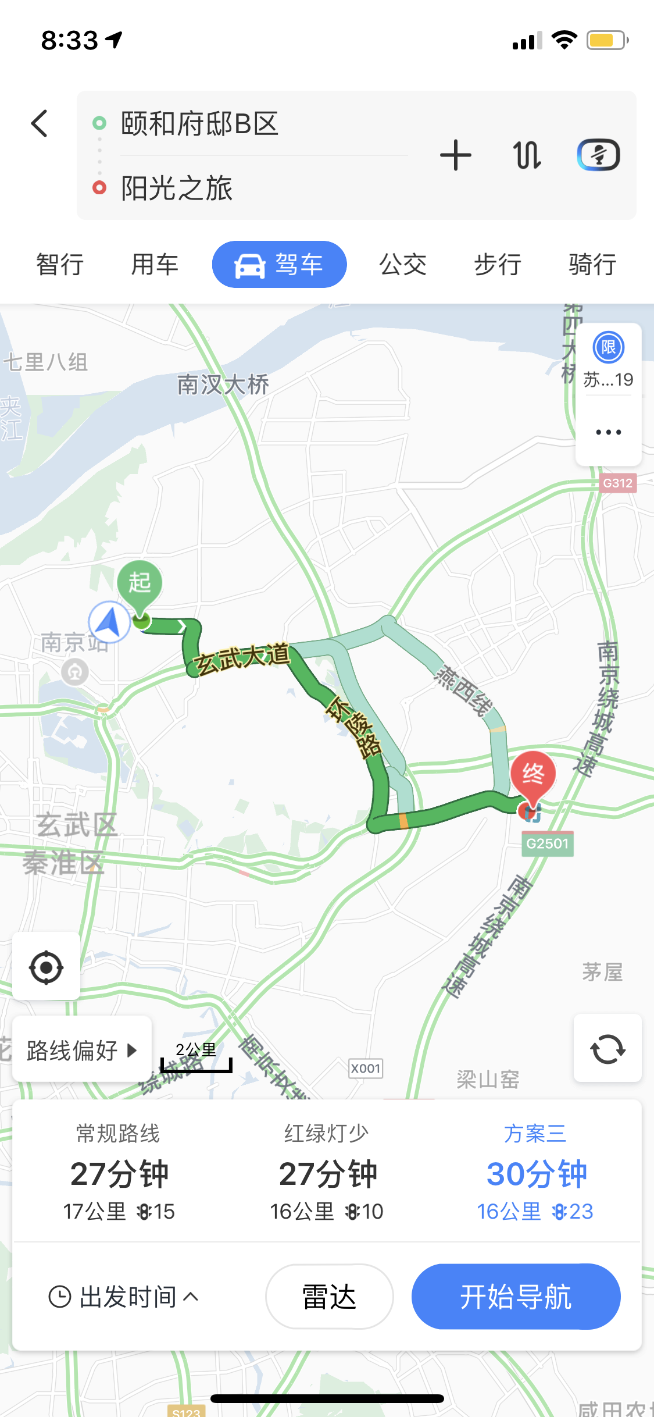
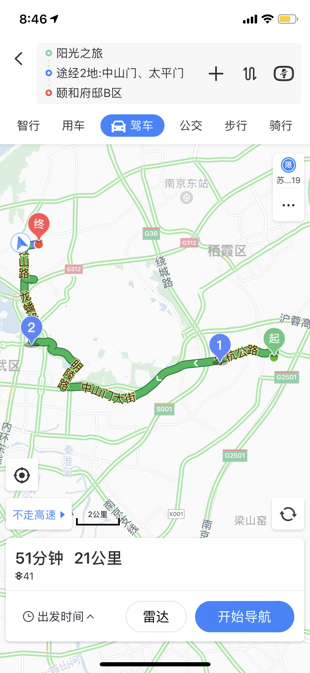
婚车:1辆红色Model X特斯拉+5辆红色新款奔驰C
摄像车：姨夫的车当摄像车

去的路线:中电->玄武大道->环陵路->马群->阳光之旅 | 回来的路线:阳光之旅->宁杭公路->中山门大街->明陵路->植物园路->太平门路->龙蟠路->红山路->中电

